Fig 2
2 - JDC 2019 - Pourcentages de jeunes en difficulté de lecture (profils 1 à 4) selon le type de scolarité et le sexe

 | Ensemble | Garçons | Filles
Collège | 49.0 | 50.6 | 46.4
CAP-BEP | 32.4 | 32.9 | 31.4
Bac professionnel | 18.4 | 18.8 | 17.7
Bac général et techno. ens. sup. | 4.9 | 5.1 | 4.7
Ensemble | 11.8 | 13.6 | 10.0

Avertissement : en raison de la mise en œuvre d'un nouveau test de lecture en septembre 2019, les résultats ne portent que sur la période janvier - août 2019.
Lecture : sur l'ensemble des garçons ayant participé à la JDC en 2019, 13,6 % sont en difficulté de lecture.
Parmi ceux n'ayant pas dépassé le collège, 50,6 % sont en difficulté.
Champ : France métropolitaine + DROM.
Source : ministère des Armées - DSNJ, MENJ-DEPP.

 |  |  | Réf. : Note d'information, n° 20.20 © DEPP

Fig 4
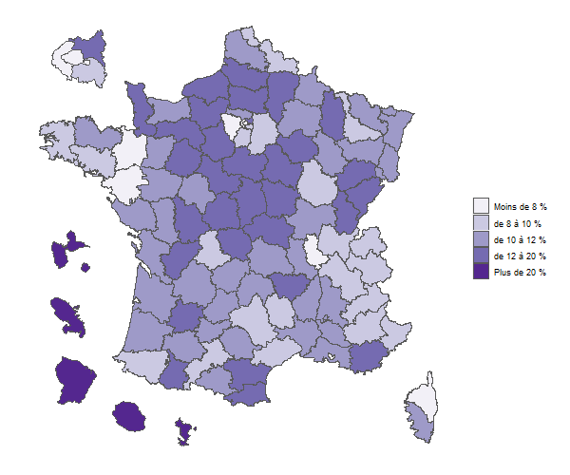
 |  |  | 4 - JDC 2019 - Pourcentages de jeunes en difficulté de lecture selon le département
Dépt | Nom | % jeunes en difficultés de lecture
01 | Ain | 9.6
02 | Aisne | 17.5
03 | Allier | 13.3
04 | Alpes-de-Haute-Provence | 9.4
06 | Alpes-Maritimes | 8.4
07 | Ardèche | 10.2
08 | Ardennes | 11.8
09 | Ariège | 10.3
10 | Aube | 12.1
11 | Aude | 12.5
12 | Aveyron | 9.7
67 | Bas-Rhin | 10.6
13 | Bouches-du-Rhône | 11.9
14 | Calvados | 11.5
15 | Cantal | 11.4
16 | Charente | 12.5
17 | Charente-Maritime | 10.3
18 | Cher | 14.5
19 | Corrèze | 11.6
2A | Corse-du-Sud | 11.3
21 | Côte-d'Or | 9.3
22 | Côtes-d'Armor | 12.0
23 | Creuse | 15.3
79 | Deux-Sèvres | 11.5
24 | Dordogne | 11.3
25 | Doubs | 12.4
26 | Drôme | 11.1
91 | Essonne | 9.0
27 | Eure | 13.4
28 | Eure-et-Loir | 13.7
29 | Finistère | 9.8
30 | Gard | 10.5 | Champ : France métropolitaine + DROM.
32 | Gers | 10.8 | Source : ministère des armées-DSNJ, MENJ-DEPP.
33 | Gironde | 11.3 |  | Réf. : Note d'information, n° 20.20 © DEPP
971 | GUADELOUPE | 32.0
973 | GUYANE | 55.2
2B | Haute-Corse | 7.2
31 | Haute-Garonne | 8.1
43 | Haute-Loire | 12.1
52 | Haute-Marne | 10.4
05 | Hautes-Alpes | 9.3
70 | Haute-Saône | 12.6
74 | Haute-Savoie | 9.2
65 | Hautes-Pyrénées | 12.1
87 | Haute-Vienne | 9.6
68 | Haut-Rhin | 11.3
92 | Hauts-de-Seine | 6.6
34 | Hérault | 8.7
35 | Ille-et-Vilaine | 7.6
36 | Indre | 15.2
37 | Indre-et-Loire | 10.8
38 | Isère | 9.9
39 | Jura | 13.7
974 | LA RÉUNION | 28.9
40 | Landes | 10.5
42 | Loire | 11.8
44 | Loire-Atlantique | 5.9
45 | Loiret | 13.6
41 | Loir-et-Cher | 13.5
46 | Lot | 10.7
47 | Lot-et-Garonne | 12.7
48 | Lozère | 9.8
49 | Maine-et-Loire | 10.5
50 | Manche | 12.7
51 | Marne | 11.5
972 | MARTINIQUE | 31.6
53 | Mayenne | 10.2
976 | MAYOTTE | 74.5
54 | Meurthe-et-Moselle | 9.6
55 | Meuse | 13.7
56 | Morbihan | 9.2
57 | Moselle | 11.0
58 | Nièvre | 14.6
59 | Nord | 9.9
60 | Oise | 15.0
61 | Orne | 14.8
75 | Paris | 5.6
62 | Pas-de-Calais | 11.7
63 | Puy-de-Dôme | 10.3
64 | Pyrénées-Atlantiques | 9.3
66 | Pyrénées-Orientales | 13.9
69 | Rhône | 7.3
71 | Saône-et-Loire | 12.0
72 | Sarthe | 12.8
73 | Savoie | 9.5
77 | Seine-et-Marne | 9.4
76 | Seine-Maritime | 12.7
93 | Seine-Saint-Denis | 14.9
80 | Somme | 15.9
81 | Tarn | 11.5
82 | Tarn-et-Garonne | 11.6
90 | TerritoiredeBelfort | 10.5
94 | Val-de-Marne | 8.8
95 | Val-d'Oise | 11.2
83 | Var | 12.2
84 | Vaucluse | 11.0
85 | Vendée | 10.9
86 | Vienne | 12.2
88 | Vosges | 11.4
89 | Yonne | 14.5
78 | Yvelines | 7.0
 | Ensemble France + DROM | 11.8
Champ : France métropolitaine + DROM.
Sources : ministère des Armées - DSNJ, MEN-DEPP.

